Sporskiftekort_Bagside_1
Station | Sporskiftenummer | Knudeid
Avedøre Havnevej | N101 | 14526
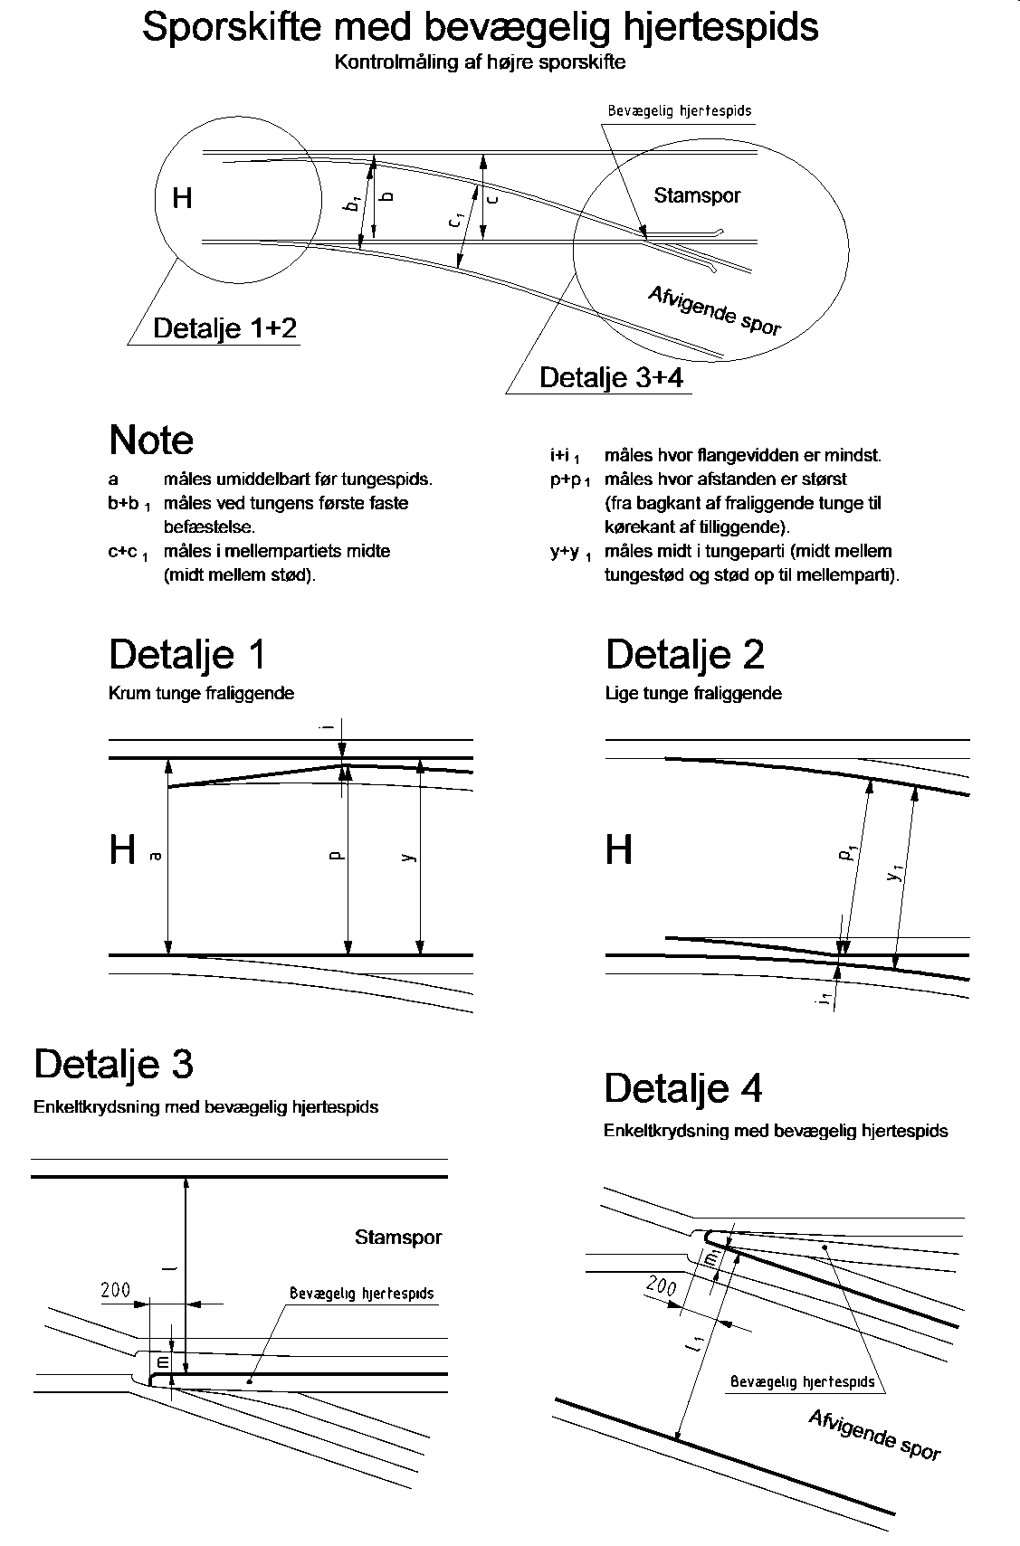 | Bemærkninger

Sporskiftekort_Bagside_2
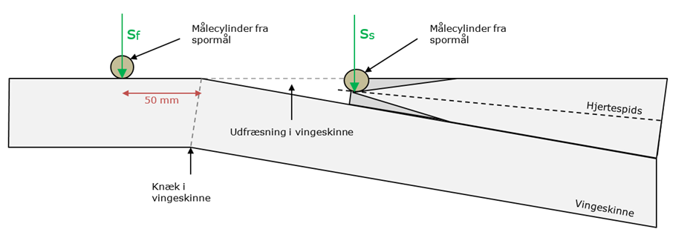 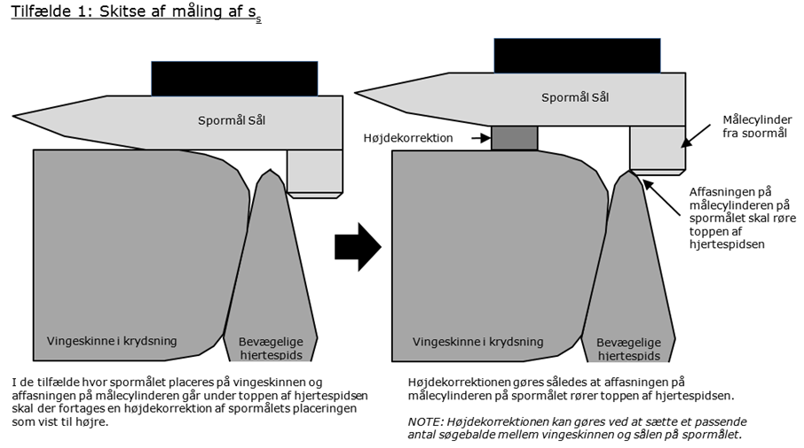 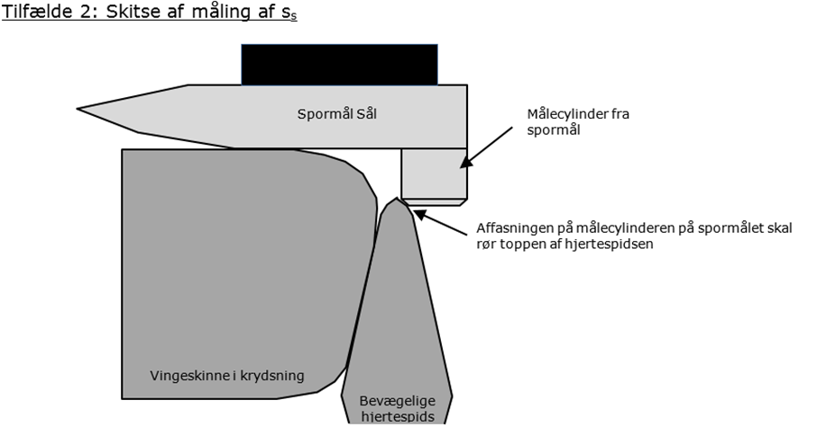 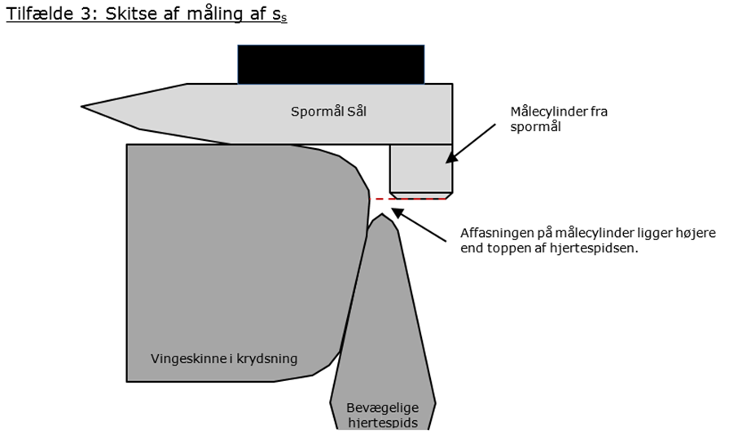 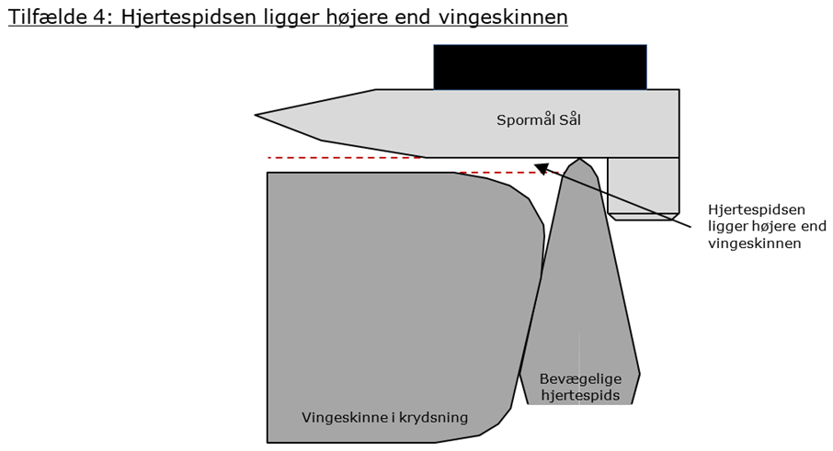
I tilfælde 3 skal sporskiftet lukkes
I tilfælde 4 skal sporskiftet lukkes
Station | Sporskiftenummer | Knudeid
Avedøre Havnevej | N101 | 14526

